Лист1
Трубы гофрированные для канализации, водостока, дренажа. из полиэтилена (РЕ) и полипропилена (РР). Производство – концерн SYSTEM GROUP, Италия.
 |  | материал : |  | полиэтилен (РЕ) и полипропилен (РР)
 |  | класс жёсткости : |  | SN 8, SN 16
 |  | производство : |  | концерн SYSTEM GROUP, Италия
 | Наименование |  | Диаметр внешний, мм |  | Диаметр внутр., мм | Цена м.п. с НДС , руб. | Цена за трубу 6м с НДС, руб.

ТРУБЫ класса жёсткости SN 8
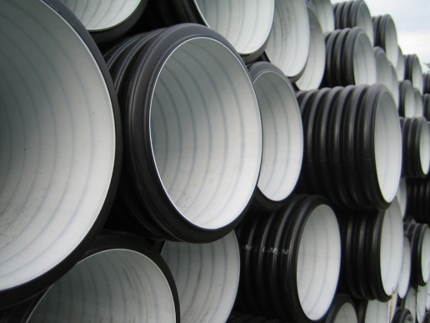 |  |  | 110 |  | 97 | 257.00р. | 1542
 |  |  | 160 |  | 137 | 450.00р. | 2700
 |  |  | 200 |  | 172 | 686.00р. | 4116
 |  |  | 250 |  | 218 | 1,009.00р. | 6054
 |  |  | 315 |  | 272 | 1,629.00р. | 9774
 |  |  | 400 |  | 347 | 2,494.00р. | 14964
 |  |  | 500 |  | 433 | 4,119.00р. | 24714
 |  |  | 630 |  | 546 | 5,872.00р. | 35232
 |  |  | 800 |  | 678 | 9,907.00р. | 59442
 |  |  | 1000 |  | 852 | 13,657.00р. | 81942
 |  |  | 1200 |  | 1030 | 19,542.00р. | 117252
ТРУБЫ класса жёсткости SN 16
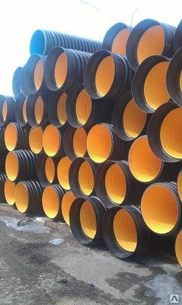 |  |  | 200 |  | 172 | 842.00р. | 5052
 |  |  | 250 |  | 218 | 1,235.00р. | 7410
 |  |  | 315 |  | 272 | 2,109.00р. | 12654
 |  |  | 400 |  | 347 | 3,087.00р. | 18522
 |  |  | 500 |  | 433 | 5,016.00р. | 30096
 |  |  | 630 |  | 546 | 7,316.00р. | 43896
 |  |  | 800 |  | 678 | 11,925.00р. | 71550
 |  |  | 1000 |  | 852 | 17,682.00р. | 106092
 |  |  | 1200 |  | 1030 | 24,673.00р. | 148038
ТРУБЫ класса жёсткости SN 8 ДРЕНАЖ
 |  |  | 110 |  | 97 | 287.00р. | 1722
 |  |  | 160 |  | 137 | 490.00р. | 2940
 |  |  | 200 |  | 172 | 746.00р. | 4476
 |  |  | 250 |  | 218 | 1,093.00р. | 6558
 |  |  | 315 |  | 272 | 1,680.00р. | 10080
Муфты соединительные
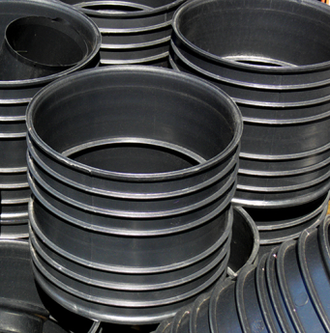 |  |  | 110 | 66.00р. | 500 | 3,957.00р.
 |  |  | 160 | 160.00р. | 630 | 9,284.00р.
 |  |  | 200 | 339.00р. | 800 | 16,359.00р.
 |  |  | 250 | 594.00р. | 1000 | 26,086.00р.
 |  |  | 315 | 1,450.00р. | 1200 | 33,160.00р.
 |  |  | 400 | 2,432.00р.
Кольца уплотнительные
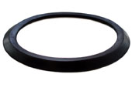 |  |  | 110 | 26 | 500 | 865.00р.
 |  |  | 160 | 76 | 630 | 1,623.00р.
 |  |  | 200 | 90 | 800 | 2,626.00р.
 |  |  | 250 | 173 | 1000 | 7,600.00р.
 |  |  | 315 | 242 | 1200 | 10,709.00р.
 |  |  | 400 | 416

 |  |  | * рабочая длина отрезков труб 6 метров
 |  |  | * труба отгружается в комплекте с муфтой и уплотнительным кльцом
 |  |  | * дополнительно комплектуется,исходя из требований проекта

